상품제안서
키르히탁 3단 자동 암막 우드곡자 우양산 | 상품코드: S42406

 |  |  |  |  |  |  | 02-713-8555 | www.synergygift.co.kr
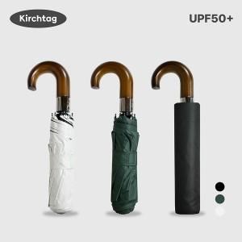

【상세/제작정보】

【인쇄/포장옵션】 | 실크, 풀칼라, 원단실크1도 / 포장지포장

【공급단가】 | 수량 | 50~ | 100~ | 500~ | 1,000~ | 3,000~
*VAT별도 | 단가 | 9,360원 | 9,210원 | 9,000원 | 8,640원 | 8,280원
 | 녹색 | 9,360원 | 9,210원 | 9,000원 | 8,640원 | 8,280원
 | 크림 | 9,360원 | 9,210원 | 9,000원 | 8,640원 | 8,280원
 | 검정 | 9,360원 | 9,210원 | 9,000원 | 8,640원 | 8,280원

【상품 URL】 | https://www.synergygift.co.kr:443/src/goods_detail.php?gdno=42406

